część 2
Załącznik nr 1A Opis przedmiotu zamówienia - część 2
Zdjęcie poglądowe | Opis
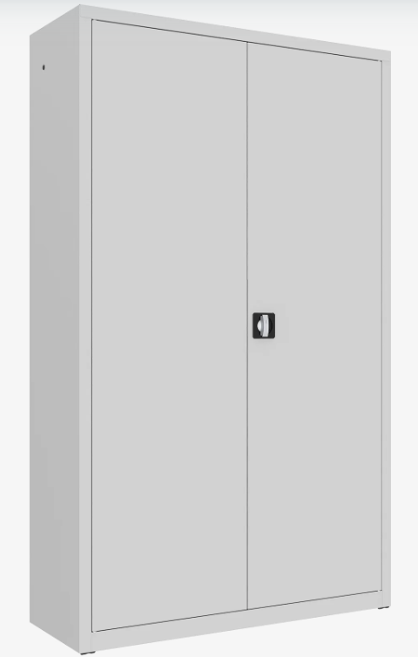 | Szafa metalowa aktowa z drzwiami skrzydłowymi, przeznaczona do przechowywania dokumentacji biurowej, segregatorów oraz materiałów archiwalnych. Wymiary: wysokość całkowita: 1990 mm, szerokość całkowita: 1200 mm, głębokość całkowita: 435 mm, tolerancja wymiarów: ±5%. Konstrukcja: szafa wykonana w całości z blachy stalowej malowanej proszkowo, konstrukcja zapewniająca stabilność i trwałość użytkową, powierzchnia zabezpieczona powłoką lakierniczą odporną na typowe użytkowanie biurowe, kolorystyka według standardowej palety kolorów producenta, do wyboru przez Zamawiającego. Drzwi: drzwi skrzydłowe pełne wykonane ze stali, drzwi wyposażone w uchwyt drzwiowy z zamkiem zabezpieczającym, zamek ryglujący drzwi minimum w dwóch punktach (góra i dół), wyposażenie w minimum dwa klucze. Wyposażenie wewnętrzne: szafa wyposażona w 4 przestawne półki metalowe, półki z możliwością regulacji wysokości rozmieszczenia, regulacja położenia półek w odstępach nie większych niż 25 mm, nośność każdej półki minimum 60 kg przy równomiernym obciążeniu, możliwość przechowywania dokumentów w segregatorach formatu A4, pojemność umożliwiająca przechowywanie minimum 5 rzędów segregatorów. Stabilność: szafa wyposażona w elementy umożliwiające jej stabilne ustawienie, możliwość wypoziomowania w przypadku nierówności podłoża, dostarczona jako kompletna, gotowa do użytkowania. Materiał i wykonanie: materiał: stal, wykończenie: malowanie proszkowe, konstrukcja spawana lub złożona w sposób zapewniający wymaganą sztywność i bezpieczeństwo użytkowania. Min. 5 letni okres gwarancji. Szafa musi spełniać wymagania bezpieczeństwa użytkowania oraz posiadać potwierdzenie zgodności z normami jakościowymi stosowanymi dla mebli biurowych. Wymagane jest, aby wyrób posiadał certyfikat bezpieczeństwa GS lub dokument równoważny, potwierdzający bezpieczeństwo konstrukcji, stabilność oraz jakość wykonania. Powłoka lakiernicza wykonana metodą proszkową musi zapewniać odporność na typowe użytkowanie w pomieszczeniach biurow

